Лист1
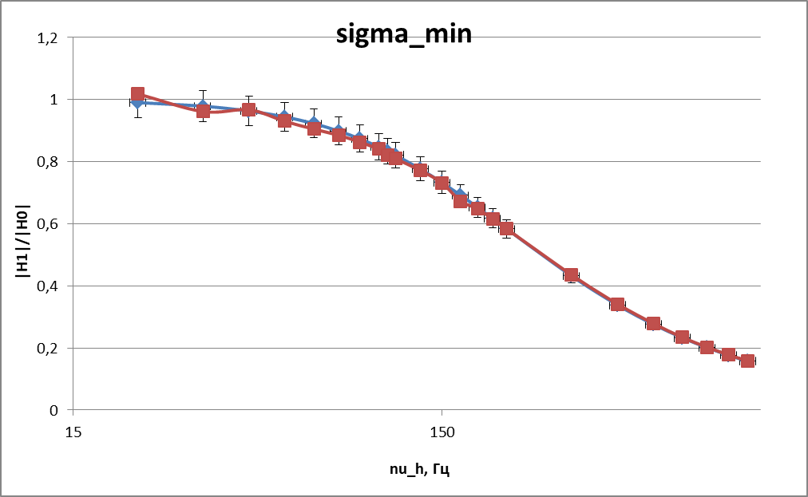
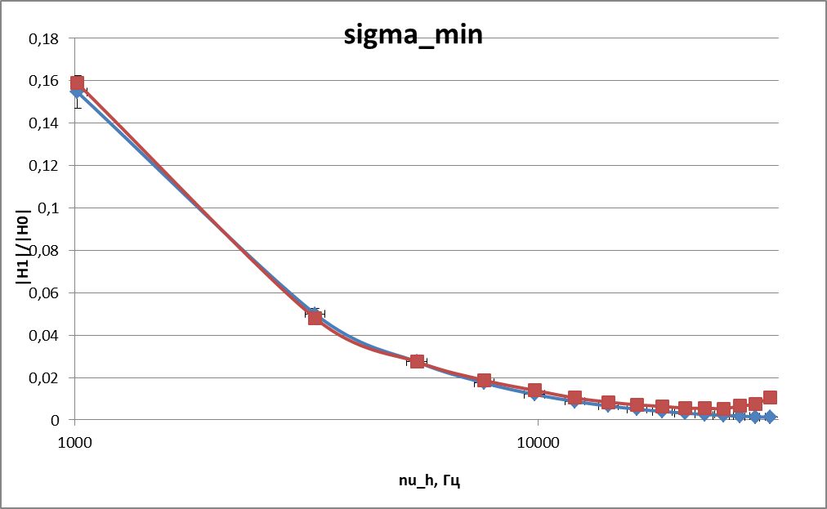
п.3
 | N | 1 | 2 | 3 | 4 | 5 | 6 | 7 | 8 | 9 | 10 |  | nu_h, Гц
 | I, мА | 202 | 192 | 193 | 190 | 186 | 193 | 180 | 184 | 185.5 | 183 |  | 2250
 | V, мВ | 66.1 | 89 | 120 | 142 | 162.3 | 192.2 | 199.7 | 223.6 | 232.5 | 238
 | const (const * nu_h) | 0.01 | 0.015 | 0.02 | 0.025 | 0.03 | 0.035 | 0.04 | 0.045 | 0.0475 | 0.05
 | nu_h, Гц | 22.5 | 33.75 | 45 | 56.25 | 67.5 | 78.75 | 90 | 101.25 | 106.875 | 112.5

 | ksi (U/(nu*I)), Ом/Гц | 0.014543454345 | 0.013734567901 | 0.013816925734 | 0.013286549708 | 0.012927120669 | 0.012645776791 | 0.012327160494 | 0.012002147075 | 0.011727431787 | 0.011560412872
 | 1/ksi^2, (Гц/Ом)^2 | 4727.8627029 | 5301.1488448 | 5238.140625 | 5664.6824167 | 5984.0662701 | 6253.2958526 | 6580.7273755 | 6941.9600712 | 7271.0004065 | 7482.6134498
 | nu_h^2, Гц^2 | 506.25 | 1139.0625 | 2025 | 3164.0625 | 4556.25 | 6201.5625 | 8100 | 10251.5625 | 11422.265625 | 12656.25

 | |H1|/|H0| | 1.0182495466 | 0.96161594118 | 0.9673821659 | 0.93024826802 | 0.90508310115 | 0.88538501088 | 0.86307731889 | 0.84032173697 | 0.82108774274 | 0.80939403294 | п.3
п.4 |  |  |  |  |  |  |  |  |  |  |  |  |  |  |  |  | от 1 до 8 | от 8 до 14
 | N | 1 | 2 | 3 | 4 | 5 | 6 | 7 | 8 | 9 | 10 | 11 | 12 | 13 | 14
 | d(phi)/pi | 0.8 | 0.8 | 0.81666666667 | 0.83333333333 | 0.85 | 0.85 | 0.86 | 0.88 | 0.92592592593 | 0.93333333333 | 0.94285714286 | 0.96666666667 | 1 | 1
 | nu_h, Гц | 112.5 | 131.25 | 150 | 168.75 | 187.5 | 206.25 | 225 | 337.5 | 450 | 562.5 | 675 | 787.5 | 900 | 1012.5
 | I, мА | 183.00 | 177.45 | 173.10 | 171.14 | 166.87 | 163.99 | 161.53 | 151.96 | 146.37 | 141.97 | 139.92 | 135.88 | 131.86 | 127.81
 | V, мВ | 238.00 | 256.70 | 271.46 | 277.52 | 289.76 | 297.08 | 302.92 | 318.93 | 321.10 | 318.20 | 315.65 | 309.24 | 301.62 | 293.27

 | ksi (U/(nu*I)), Ом/Гц | 0.011560412872 | 0.011021480413 | 0.010454977017 | 0.0096092618958 | 0.0092613159851 | 0.0087831078597 | 0.0083345406862 | 0.0062185484753 | 0.0048749303803 | 0.0039846563166 | 0.0033419802912 | 0.0028899760033 | 0.0025415314424 | 0.0022661726157
 | 1/ksi^2, (Гц/Ом)^2 | 7482.6134498 | 8232.280004 | 9148.5830533 | 10829.787622 | 11658.819962 | 12962.941701 | 14395.828295 | 25859.608865 | 42078.782382 | 62982.263214 | 89534.874918 | 119732.35556 | 154813.57021 | 194721.5534
 | nu_h^2, Гц^2 | 12656.25 | 17226.5625 | 22500 | 28476.5625 | 35156.25 | 42539.0625 | 50625 | 113906.25 | 202500 | 316406.25 | 455625 | 620156.25 | 810000 | 1025156.25
 |  |  |  |  |  |  |  |  |  |  |  |  |  |  |  |  |  | на больших частотах - большая погрешность
 | |H1|/|H0| | 0.80939403294 | 0.77166106258 | 0.73199773278 | 0.67278559387 | 0.64842440997 | 0.61494301035 | 0.58353690075 | 0.43538722062 | 0.34131476138 | 0.27898286002 | 0.23398635809 | 0.20233960139 | 0.17794350485 | 0.15866445369 | п.4
(0,01-0,5)*nu_h
506.25 | 4727.8627029
1139.0625 | 5301.1488448
2025 | 5238.140625
3164.0625 | 5664.6824167
4556.25 | 5984.0662701
6201.5625 | 6253.2958526
8100 | 6580.7273755
10251.5625 | 6941.9600712
11422.265625 | 7271.0004065
12656.25 | 7482.6134498
12656.25 | 7482.6134498
17226.5625 | 8232.280004
22500 | 9148.5830533
28476.5625 | 10829.787622
35156.25 | 11658.819962
42539.0625 | 12962.941701
50625 | 14395.828295
113906.25 | 25859.608865
202500 | 42078.782382
316406.25 | 62982.263214
455625 | 89534.874918
620156.25 | 119732.35556
810000 | 154813.57021
1025156.25 | 194721.5534
 | из формулы (9) получить сигму меди
(0,01-0,05)*nu_h

 |  |  |  |  |  |  |  |  |  |  |  |  |  |  |  | ksi_0, Ом/Гц
 |  |  |  |  |  |  |  |  |  |  |  |  |  |  |  | 0.014282799726

 | tan(phi - pi/2) | 1.3763819205 | 1.3763819205 | 1.5398649638 | 1.7320508076 | 1.9626105055 | 1.9626105055 | 2.1251081732 | 2.5257116894 | 4.2193317721 | 4.7046301095 | 5.5104541872 | 9.5143644542 | -9.6701017263E+12 | -9.6701017263E+12
 | nu_h, Гц | 112.5 | 131.25 | 150 | 168.75 | 187.5 | 206.25 | 225 | 337.5 | 450 | 562.5 | 675 | 787.5 | 900 | 1012.5

112,5-1012,5 Гц
112,5-225 Гц
 |  |  |  |  |  |  |  |  |  |  |  |  |  |  |  | Кресты большие на краях

 |  |  |  |  |  |  |  |  |  |  |  |  |  |  |  | Формула (10), рассчитать сигму

п.5
 | N | 1 | 2 | 3 | 4 | 5 | 6 | 7 | 8 | 9 | 10 | 11 | 12 | 13 | 14 | 15
 | d(phi)/pi | 1 | 1.0909090909 | 1.2 | 1.3333333333 | 1.3636363636 | 1.4 | 1.5 | 1.5714285714 | 1.6666666667 | 1.6666666667 | 1.7692307692 | 1.8695652174 | 1.9047619048 | 2 | 2.037037037
 | nu_h, Гц | 1012.5 | 3300 | 5475 | 7650 | 9825 | 12000 | 14175 | 16350 | 18525 | 20700 | 22875 | 25050 | 27225 | 29400 | 31575
 | I, мА | 125.78 | 71.01 | 43.69 | 33.24 | 28.02 | 19.17 | 15.62 | 12.40 | 9.43 | 8.39 | 7.23 | 6.61 | 3.85 | 2.63 | 1.26
 | V, мВ | 288.94 | 160.61 | 93.88 | 67.95 | 55.01 | 34.19 | 26.70 | 20.69 | 16.06 | 13.97 | 13.15 | 12.68 | 9.82 | 8.42 | 6.02

 | d(phi)/pi | 0.8 | 0.8 | 0.81666666667 | 0.83333333333 | 0.85 | 0.85 | 0.86 | 0.88 | 0.92592592593 | 0.93333333333 | 0.94285714286 | 0.96666666667 | 1 | 1 | 1.037037037 | 1.2 | 1.3333333333 | 1.3636363636 | 1.4 | 1.5 | 1.5714285714 | 1.6666666667 | 1.6666666667 | 1.7692307692 | 1.8695652174 | 1.9047619048 | 2 | 2.037037037
 | nu_h, Гц | 112.5 | 131.25 | 150 | 168.75 | 187.5 | 206.25 | 225 | 337.5 | 450 | 562.5 | 675 | 787.5 | 900 | 1012.5 | 3300 | 5475 | 7650 | 9825 | 12000 | 14175 | 16350 | 18525 | 20700 | 22875 | 25050 | 27225 | 29400 | 31575
 | tan(phi - 3*pi/4) | 0.15838444032 | 0.15838444032 | 0.21255656167 | 0.26794919243 | 0.32491969623 | 0.32491969623 | 0.3600221531 | 0.43273864225 | 0.61680918414 | 0.6494075932 | 0.69280177043 | 0.8097840332 | 1 | 1 | -0.79069748222 | 6.3137515147 | -3.7320508076 | -2.6811037574 | -1.9626105055 | -1 | -0.62834164537 | -0.26794919243 | -0.26794919243 | 0.06048885606 | 0.39434883334 | 0.52851543102 | 1 | 1.2647061898
 | sqrt(nu_h), sqrt(Гц) | 10.606601718 | 11.456439237 | 12.247448714 | 12.990381057 | 13.693063938 | 14.361406616 | 15 | 18.371173071 | 21.213203436 | 23.717082451 | 25.980762114 | 28.062430401 | 30 | 31.819805153 | 57.445626465 | 73.993242935 | 87.464278423 | 99.121138008 | 109.5445115 | 119.058809 | 127.86711853 | 136.10657589 | 143.8749457 | 151.24483462 | 158.27191791 | 165 | 171.46428199 | 177.69355644

 | ksi, Ом/Гц | 0.0022687490626 | 0.00068539394355 | 0.00039244246678 | 0.0002672435115 | 0.00019979517647 | 0.0001486359747 | 0.00012057878894 | 0.00010201975403 | 9.1938564734E-05 | 8.0438525275E-05 | 7.9510842044E-05 | 7.6615761235E-05 | 9.3745037301E-05 | 0.00010889526913 | 0.00015171718701
 | |H1|/|H0| | 0.15884484178 | 0.047987366392 | 0.027476578423 | 0.01871086318 | 0.013988516279 | 0.010406641384 | 0.0084422376042 | 0.0071428400587 | 0.0064370128055 | 0.0056318457738 | 0.0055668946964 | 0.0053641976857 | 0.0065634916892 | 0.0076242243274 | 0.010622370258 | п.5

112,5-1012,5 Гц
1012,5- 31575 Гц

 |  |  |  |  |  |  |  |  |  |  |  |  |  |  |  | Сигму по формуле (12)

п.6
 | N | 1 | 2 | 3 | 4 | 5 | 6 | 7 | 8 | 9 | 10 | 11 | 12 | 13 | 14 | 15 | 16 | 17 | 18 | 19 | 20
 | nu, Гц | 50 | 75 | 100 | 150 | 250 | 300 | 500 | 800 | 1500 | 2000 | 2500 | 3000 | 5000 | 6000 | 7500 | 10000 | 15000 | 20000 | 25000 | 30000
 | L_s, мГн | 9.85 | 9.3 | 8.55 | 7.2 | 5.3 | 4.8 | 3.67 | 3.2 | 2.96 | 2.92 | 2.9 | 2.893 | 2.8918 | 2.9012 | 2.9211 | 2.9811 | 3.226 | 3.73 | 4.79 | 7.68
 | R_s, Ом | 27 | 26.8 | 28.7 | 31.5 | 32.3 | 33.2 | 35.1 | 35 | 36.2 | 36.6 | 36.9 | 34.2 | 36.62 | 38.12 | 40.96 | 47.3 | 64.4 | 98.2 | 185.45 | 581.5

 | L_max, мГн | 9.85
 | L_min, мГн | 2.8918

 | (L_max - L_min)/(L - L_min) | 1 | 1.0858275335 | 1.2297550458 | 1.6151060768 | 2.8893779586 | 3.646473116 | 8.9414032382 | 22.576898118 | 102.02639296 | 246.74468085 | 848.56097561 | 5798.5 | #DIV/0! | 740.23404255 | 237.48122867 | 77.9193729 | 20.820466786 | 8.3013600573 | 3.6656832789 | 1.4531974437
 | nu_h^2, Гц^2 | 2500 | 5625 | 10000 | 22500 | 62500 | 90000 | 250000 | 640000 | 2250000 | 4000000 | 6250000 | 9000000 | 25000000 | 36000000 | 56250000 | 100000000 | 225000000 | 400000000 | 625000000 | 900000000

2500 | 1
5625 | 1.0858275335
10000 | 1.2297550458
22500 | 1.6151060768
62500 | 2.8893779586
90000 | 3.646473116
250000 | 8.9414032382
640000 | 22.576898118
2250000 | 102.02639296
4000000 | 246.74468085
6250000 | 848.56097561
9000000 | 5798.5
36000000 | 740.23404255
56250000 | 237.48122867
100000000 | 77.9193729
225000000 | 20.820466786
400000000 | 8.3013600573
625000000 | 3.6656832789
900000000 | 1.4531974437

 |  |  |  |  |  |  |  |  |  |  |  |  |  |  |  |  |  |  | Найти сигму по (22)

 | СВЕСТИ ВСЕ СИГМЫ (4 штуки в одну таблицу) |  |  |  | сигма_min/max | 53000000 |  | сигма_max | 1 |  | a, мм | 0.021 |  | h, мм | 0.0015 |  | mu_0 | 0.000001256

 | Практические | nu_h, Гц | 22.5 | 33.75 | 45 | 56.25 | 67.5 | 78.75 | 90 | 101.25 | 106.875 | 112.5
 |  | |H1|/|H0| | 1.0182495466 | 0.96161594118 | 0.9673821659 | 0.93024826802 | 0.90508310115 | 0.88538501088 | 0.86307731889 | 0.84032173697 | 0.82108774274 | 0.80939403294 | п.3
 |  | nu_h, Гц | 112.5 | 131.25 | 150 | 168.75 | 187.5 | 206.25 | 225 | 337.5 | 450 | 562.5 | 675 | 787.5 | 900 | 1012.5
 |  | |H1|/|H0| | 0.80939403294 | 0.77166106258 | 0.73199773278 | 0.67278559387 | 0.64842440997 | 0.61494301035 | 0.58353690075 | 0.43538722062 | 0.34131476138 | 0.27898286002 | 0.23398635809 | 0.20233960139 | 0.17794350485 | 0.15866445369 | п.4
 |  | nu_h, Гц | 1012.5 | 3300 | 5475 | 7650 | 9825 | 12000 | 14175 | 16350 | 18525 | 20700 | 22875 | 25050 | 27225 | 29400 | 31575
 |  | |H1|/|H0| | 0.15884484178 | 0.047987366392 | 0.027476578423 | 0.01871086318 | 0.013988516279 | 0.010406641384 | 0.0084422376042 | 0.0071428400587 | 0.0064370128055 | 0.0056318457738 | 0.0055668946964 | 0.0053641976857 | 0.0065634916892 | 0.0076242243274 | 0.010622370258 | п.5

 | Теоретические | nu_h, Гц | 22.5 | 33.75 | 45 | 56.25 | 67.5 | 78.75 | 90 | 101.25 | 106.875 | 112.5
 |  | |H1|/|H0| | 0.9892038536 | 0.97618790619 | 0.95879953777 | 0.93775084393 | 0.91381432454 | 0.8877579957 | 0.86029565131 | 0.83205500921 | 0.8178114074 | 0.80356243643 | для малых
 |  | nu_h, Гц | 112.5 | 131.25 | 150 | 168.75 | 187.5 | 206.25 | 225 | 337.5 | 450 | 562.5 | 675 | 787.5 | 900 | 1012.5 | для малых
 |  | |H1|/|H0| | 0.80356243643 | 0.75661889395 | 0.71149149493 | 0.66897153823 | 0.62942874099 | 0.59295638307 | 0.55947993344 | 0.41037096217 | 0.31978393118 | 0.2606703267 | 0.21951604301 | 0.18937099785 | 0.16640039721 | 0.14834312475
 |  | nu_h, Гц | 1012.5 | 3300 | 5475 | 7650 | 9825 | 12000 | 14175 | 16350 | 18525 | 20700 | 22875 | 25050 | 27225 | 29400 | 31575 | для больших
 |  | |H1|/|H0| | 0.14683909505 | 0.046658440924 | 0.025301396303 | 0.015982009925 | 0.010952364135 | 0.0079052012414 | 0.0059174334383 | 0.0045517312827 | 0.0035764700415 | 0.0028587987513 | 0.0023178017142 | 0.001901821232 | 0.0015766032779 | 0.0013187123361 | 0.0011116876832

 |  | delta | 0.0021737265281 | 0.0012040525769 | 0.00093478204005 | 0.00079080918322 | 0.00069780831788 | 0.00063141049818 | 0.00058095285147 | 0.00054093308254 | 0.00050818672154 | 0.00048074773717 | 0.0004573217641 | 0.00043701722638 | 0.00041919730049 | 0.00040339337018 | 0.00038925190067

sigma_max
22.5 | 0.9892038536 | 1.0182495466
33.75 | 0.97618790619 | 0.96161594118
45 | 0.95879953777 | 0.9673821659
56.25 | 0.93775084393 | 0.93024826802
67.5 | 0.91381432454 | 0.90508310115
78.75 | 0.8877579957 | 0.88538501088
90 | 0.86029565131 | 0.86307731889
101.25 | 0.83205500921 | 0.84032173697
106.875 | 0.8178114074 | 0.82108774274
112.5 | 0.80356243643 | 0.80939403294
112.5 | 0.80356243643 | 0.80939403294
131.25 | 0.75661889395 | 0.77166106258
150 | 0.71149149493 | 0.73199773278
168.75 | 0.66897153823 | 0.67278559387
187.5 | 0.62942874099 | 0.64842440997
206.25 | 0.59295638307 | 0.61494301035
225 | 0.55947993344 | 0.58353690075
337.5 | 0.41037096217 | 0.43538722062
450 | 0.31978393118 | 0.34131476138
562.5 | 0.2606703267 | 0.27898286002
675 | 0.21951604301 | 0.23398635809
787.5 | 0.18937099785 | 0.20233960139
900 | 0.16640039721 | 0.17794350485
1012.5 | 0.14834312475 | 0.15866445369
sigma_max

